Home


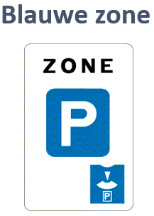
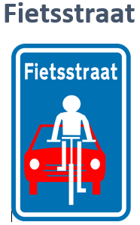
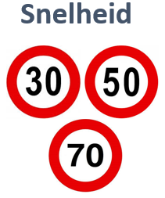


Blauwe zone
3
ESSEN

 | Jan | Feb | Mrt | Apr | Mei | Jun | Jul | Aug | Sep | Okt | Nov | Dec | 2022
Aantal geregistreerde inbreuken | 26 | 26 | 41 | 68 | 23 | 6 | 28 | 0 | 0 | 35 | 37 | 36 | 326

KALMTHOUT

 | Jan | Feb | Mrt | Apr | Mei | Jun | Jul | Aug | Sep | Okt | Nov | Dec | 2022
Aantal geregistreerde inbreuken | 0 | 0 | 108 | 25 | 30 | 21 | 26 | 0 | 0 | 24 | 31 | 38 | 303

ESSEN

 | Jan | Feb | Mrt | Apr | Mei | Jun | Jul | Aug | Sep | Okt | Nov | Dec | 2021
Aantal geregistreerde inbreuken | 40 | 35 | 57 | 12 | 31 | 22 | 76 | 80 | 51 | 19 | 43 | 9 | 475

KALMTHOUT

 | Jan | Feb | Mrt | Apr | Mei | Jun | Jul | Aug | Sep | Okt | Nov | Dec | 2021
Aantal geregistreerde inbreuken | 10 | 68 | 42 | 54 | 0 | 85 | 70 | 135 | 15 | 60 | 29 | 0 | 568


ESSEN

 | Jan | Feb | Mrt | Apr | Mei | Jun | Jul | Aug | Sep | Okt | Nov | Dec | 2020
Aantal geregistreerde inbreuken | 59 | 73 | 0 | 0 | 64 | 48 | 42 | 58 | 20 | 21 | 0 | 22 | 407

KALMTHOUT

 | Jan | Feb | Mrt | Apr | Mei | Jun | Jul | Aug | Sep | Okt | Nov | Dec | 2020
Aantal geregistreerde inbreuken | 42 | 88 | 0 | 0 | 0 | 79 | 56 | 87 | 70 | 15 | 27 | 22 | 486

ESSEN

 | Jan | Feb | Mrt | Apr | Mei | Jun | Jul | Aug | Sep | Okt | Nov | Dec | 2019
Aantal geregistreerde inbreuken | 110 | 43 | 66 | 73 | 53 | 12 | 45 | 8 | 0 | 18 | 0 | 19 | 447

KALMTHOUT

 | Jan | Feb | Mrt | Apr | Mei | Jun | Jul | Aug | Sep | Okt | Nov | Dec | 2019
Aantal geregistreerde inbreuken | 124 | 33 | 85 | 0 | 58 | 60 | 68 | 48 | 0 | 70 | 58 | 76 | 680

Essen 01

JANUARI Snelheidsmetingen Essen

2022

50 km/u |  |  |  | 70 km/u |  |  |  | 30 km/u

 | Datum | Gecontroleerde voertuigen | Geregistreerde inbreuken |  | Datum | Gecontroleerde voertuigen | Geregistreerde inbreuken |  | Datum | Gecontroleerde voertuigen | Geregistreerde inbreuken
Huybergsebaan | 2022-01-15 | 253 | 32 | Moerkantsebaan | 2022-01-22 | 153 | 15
 | 2022-01-29 | 322 | 63 |  | 2022-01-28 | 353 | 15
Oude Baan | 2022-01-28 | 418 | 19 | Oude Baan | 2022-01-28 | 46 | 0
 |  |  |  | Spijker | 2022-01-30 | 174 | 17

